2023_11_data
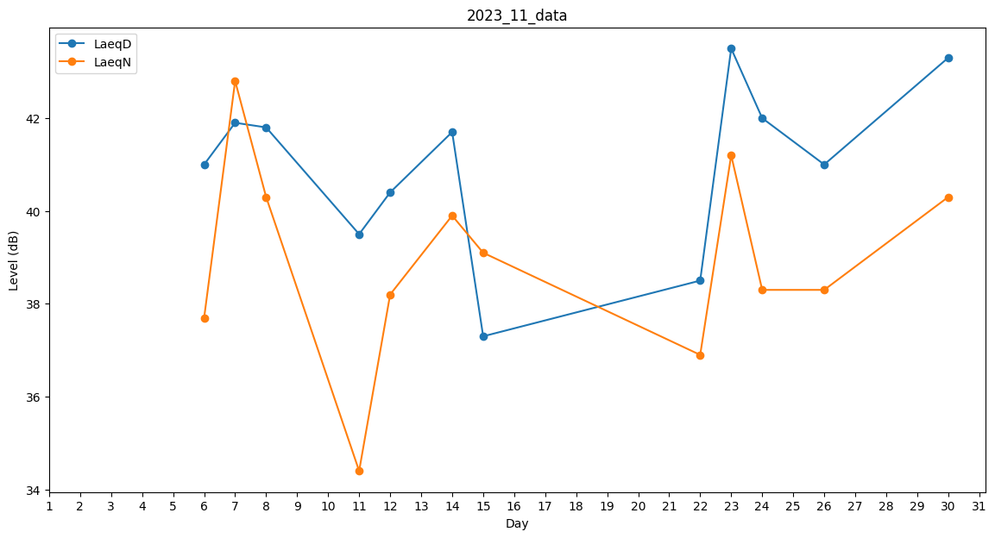
Day | LaeqD | LaeqN
1 | 41.3 | 0
2 | 0 | 0
3 | 0 | 0
4 | 34.8 | 0
5 | 0 | 29.6
6 | 41 | 37.7
7 | 41.9 | 42.8
8 | 41.8 | 40.3
9 | 0 | 0
10 | 0 | 0
11 | 39.5 | 34.4
12 | 40.4 | 38.2
13 | 40.8 | 0
14 | 41.7 | 39.9
15 | 37.3 | 39.1
16 | 33.9 | 0
17 | 0 | 27.1
18 | 0 | 0
19 | 0 | 0
20 | 32.4 | 0
21 | 0 | 0
22 | 38.5 | 36.9
23 | 43.5 | 41.2
24 | 42 | 38.3
25 | 38.6 | 0
26 | 41 | 38.3
27 | 39.2 | 0
28 | 0 | 39.9
29 | 39.2 | 0
30 | 43.3 | 40.3

